Hoja1
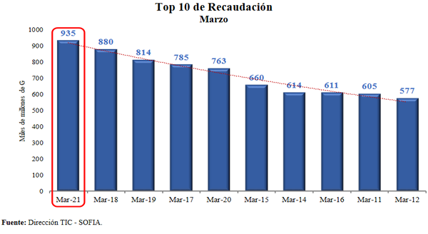

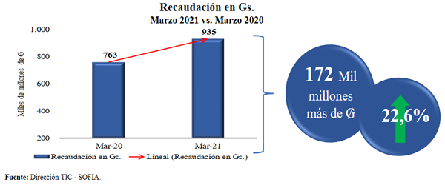
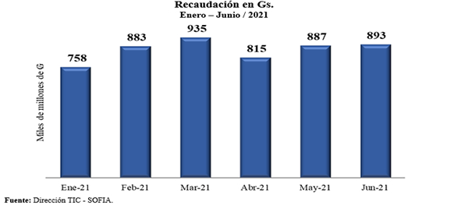
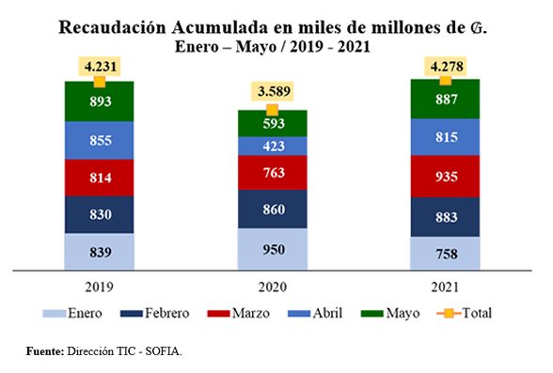
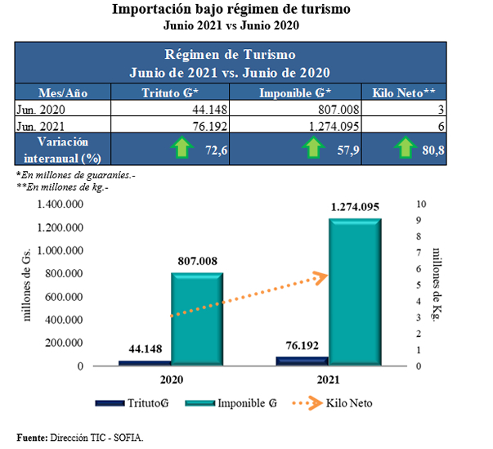
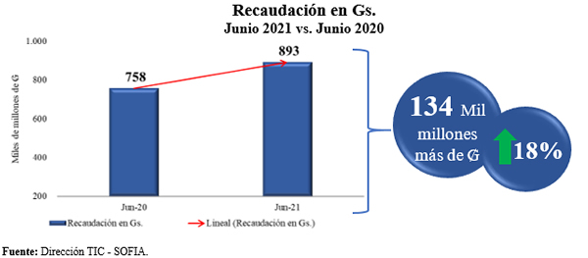

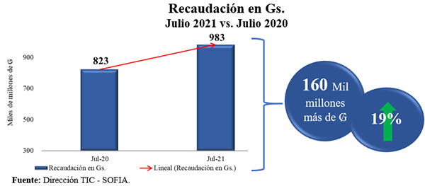
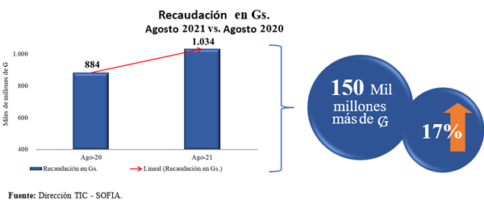
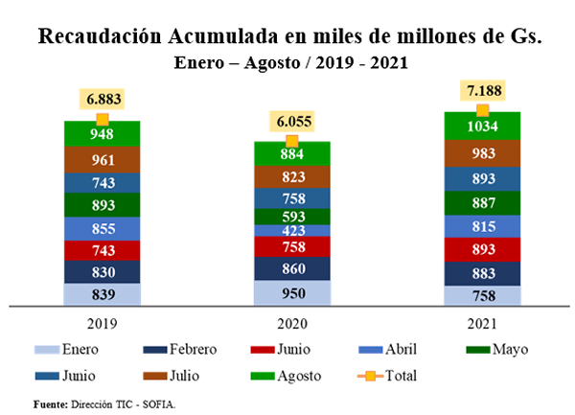
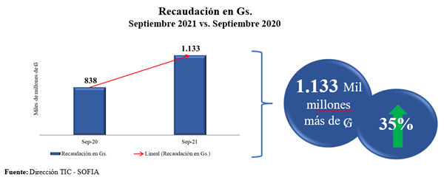
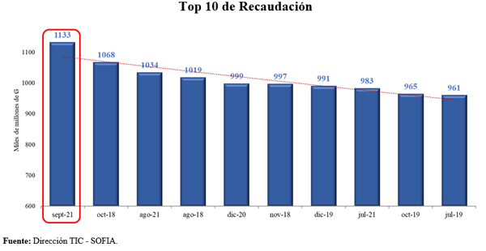
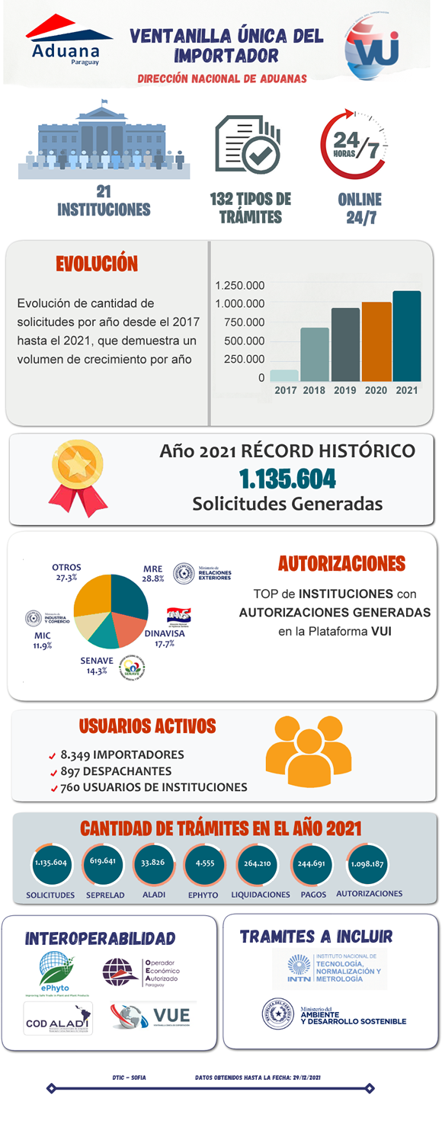
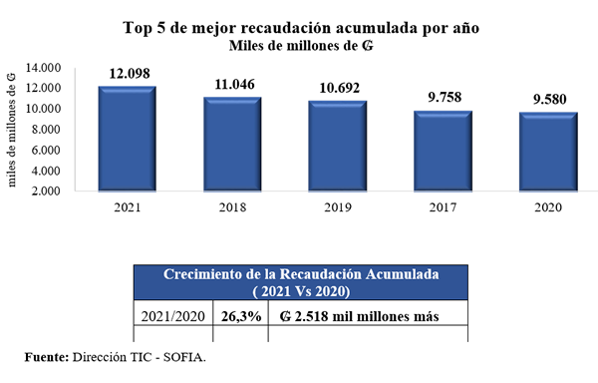
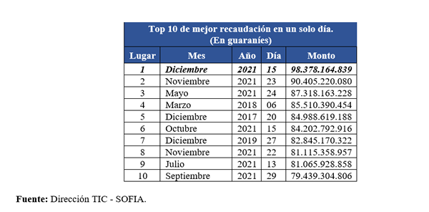
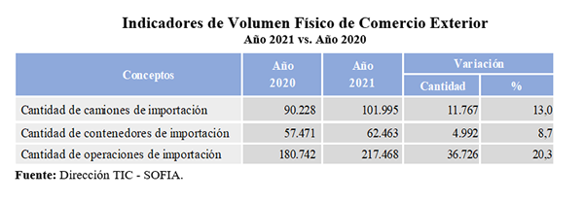
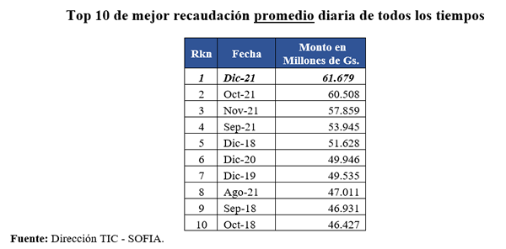
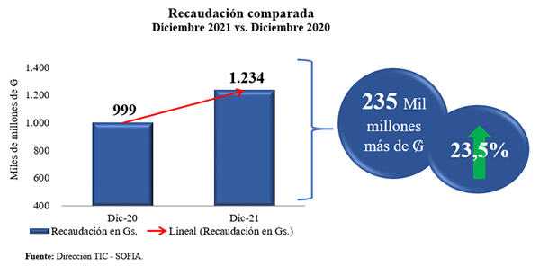
MATRIZ DE INFORMACIÓN MINIMA - RENDICIÓN DE CUENTAS AL CIUDADANO

1- PRESENTACIÓN
Institución: | DIRECCION NACIONAL DE ADUANAS
Periodo del informe: | INFORME FINAL- DEL 01/01/2021 AL 31/12/2021
Misión institucional
Somos una institución autónoma, facilitadora del comercio internacional, responsable de una eficiente recaudación de los tributos y fiscalizador del tráfico de mercaderías.

Qué es la institución (en lenguaje sencillo, menos de 100 palabras)
La Dirección Nacional de Aduanas es la Institución encargada de aplicar la legislación aduanera, recaudar los tributos a la importación y a la exportación, fiscalizar el tráfico de mercaderías por las fronteras y aeropuertos del país, ejercer sus atribuciones en zona primaria y realizar las tareas de represión del contrabando en zona secundaria. (Ley N° 2422/04 CÓDIGO ADUANERO, Art. 1°)

2-Presentación del CRCC (miembros y cargos que ocupan). (Adjuntar Resolución para la descarga en formato pdf o Establecer el link de acceso directo)
 | https://www.aduana.gov.py/rcdna/RESOLUCI%C3%93N%20DNA%20N%C2%B0%20110-2020-CRCC.pdf
Nro. | Dependencia | Responsable | Cargo que Ocupa
1 | Dirección de Planificación y Desarrollo Institucional. | Sonia Barrios. | Directora.
2 | Dirección de Administración y Finanzas. | Rogelio Cáceres. | Director.
3 | Dirección de Tecnologias de Información y Comunicación - SOFIA. | Vivian Torres | Directora
4 | Dirección de Auditoria Interna. | Victor Gómez de la Fuente. | Director.
5 | Dirección de Gabinete. | Esteban Cardozo. | Director.
6 | Dirección Jurídica. | Giselle Lampert. | Directora.
7 | Dirección de Talento Humano. | Julio Perez. | Director.
8 | Departamento de Asuntos Internos. | Carlos Dávalos. | Jefe de Departamento (Coordinador)

3- Plan de Rendición de Cuentas
3.1. Resolución de Aprobación y Anexo de Plan de Rendición de Cuentas
 | Evidencia (Enlace del documento)
 | Resolución DNA N° 432/2020 | https://www.aduana.gov.py/rcdna/2020-07-10.pdf
 | ANEXO- plan de Rendición de Cuentas | https://www.aduana.gov.py/rcdna/PROYECTO%20PLAN%20DE%20RENDICION%20DE%20CUENTAS%202020.pdf
 | Resolución DNA N° 179/2021 | https://www.aduana.gov.py/Resolucion%20DNA%20N%20179.21.pdf
3.2 Plan de Rendición de Cuentas. (Describir los motivos de la selección temática en menos de 100 palabras y exponer si existió participación ciudadana en el proceso. Vincular la selección con el POI, PEI, PND2030 y ODS). (Adjuntar el plan para la descarga en formato pdf Establecer el link de acceso directo).

Priorización | Tema / Descripción | Vinculación POI, PEI, PND, ODS. | Justificaciones | Evidencia
La rendición de cuentas cobra mayor relevancia debido a sus implicancias en el proceso de transparencia, es por esto, que la Dirección Nacional de Aduanas, como una estrategia para el logro los objetivos y hacer realidad la misión y visión, ha fortalecido la información y comunicación tanto a nivel organizacional como en los demás grupos de interés enfocando actividades para mejorar la imagen institucional a través de la implementación del Manual de Rendición de Cuentas al Ciudadano. |  |  |  | https://www.aduana.gov.py/rcdna/PROYECTO%20PLAN%20DE%20RENDICION%20DE%20CUENTAS%202020.pdf

4-Gestión Institucional
4.1 Nivel de Cumplimiento de Minimo de Información Disponible - Transparencia Activa Ley 5189 /14
Mes | Nivel de Cumplimiento (%) | Enlace de la Secretaría de la Función Pública (SFP)
Enero | Cumplimiento intermedio | https://www.sfp.gov.py/sfp/archivos/documentos/Informe_Enero_2021_m7lpoeeh.pdf
Febrero | Cumplimiento intermedio | https://www.sfp.gov.py/sfp/archivos/documentos/Informe_Febrero_2021_tv0q9n59.pdf
Marzo | Cumplimiento intermedio | https://www.sfp.gov.py/sfp/archivos/documentos/Informe_Marzo_2021_7bz0h2m4.pdf
Abril | 100 % de los Criterios Cumplidos | https://www.sfp.gov.py/sfp/archivos/documentos/Informe_Abril_2021_j3ktl2eb.pdf
Mayo | 100% de los Criterios Cumplidos | https://www.sfp.gov.py/sfp/archivos/documentos/Informe_Mayo_2021_cr4vbqz4.pdf
Junio | Cumplimiento intermedio | https://www.sfp.gov.py/sfp/archivos/documentos/Intermedio_Junio_2021_sqb0etlz.pdf
Julio | Cumplimiento intermedio | https://www.sfp.gov.py/sfp/archivos/documentos/Informe_Julio_2021_r8pz3bi6.pdf
Agosto | 100% de los Criterios Cumplidos | https://www.sfp.gov.py/sfp/archivos/documentos/Informe_Agosto_2021_wq97frra.pdf
Septiembre | 100% de los Criterios Cumplidos | https://www.sfp.gov.py/sfp/archivos/documentos/Informe_Septiembre_2021_hf0gf8up.pdf
Octubre | 100% de los Criterios Cumplidos | https://www.sfp.gov.py/sfp/archivos/documentos/Informe_Octubre_2021_8r8kvjjc.pdf
Noviembre
Diciembre

4.2 Nivel de Cumplimiento de Minimo de Información Disponible - Transparencia Activa Ley 5282/14
Mes | Nivel de Cumplimiento (%) | Enlace Secretaría Nacional Anticorrupción (SENAC)
Enero | 79 | https://app.powerbi.com/view?r=eyJrIjoiMmJlYjg1YzgtMmQ3Mi00YzVkLWJkOTQtOTE3ZTZkNzVhYTAzIiwidCI6Ijk2ZDUwYjY5LTE5MGQtNDkxYy1hM2U1LWExYWRlYmMxYTg3NSJ9&pageName=ReportSection267a9df01e64c25cadf6
Febrero | 83 | https://app.powerbi.com/view?r=eyJrIjoiMmJlYjg1YzgtMmQ3Mi00YzVkLWJkOTQtOTE3ZTZkNzVhYTAzIiwidCI6Ijk2ZDUwYjY5LTE5MGQtNDkxYy1hM2U1LWExYWRlYmMxYTg3NSJ9
Marzo | 100 | https://app.powerbi.com/view?r=eyJrIjoiMmJlYjg1YzgtMmQ3Mi00YzVkLWJkOTQtOTE3ZTZkNzVhYTAzIiwidCI6Ijk2ZDUwYjY5LTE5MGQtNDkxYy1hM2U1LWExYWRlYmMxYTg3NSJ9
Abril | 100 | https://app.powerbi.com/view?r=eyJrIjoiMmJlYjg1YzgtMmQ3Mi00YzVkLWJkOTQtOTE3ZTZkNzVhYTAzIiwidCI6Ijk2ZDUwYjY5LTE5MGQtNDkxYy1hM2U1LWExYWRlYmMxYTg3NSJ9
Mayo | 100% | https://app.powerbi.com/view?r=eyJrIjoiMmJlYjg1YzgtMmQ3Mi00YzVkLWJkOTQtOTE3ZTZkNzVhYTAzIiwidCI6Ijk2ZDUwYjY5LTE5MGQtNDkxYy1hM2U1LWExYWRlYmMxYTg3NSJ9
Junio | 100% | https://app.powerbi.com/view?r=eyJrIjoiMmJlYjg1YzgtMmQ3Mi00YzVkLWJkOTQtOTE3ZTZkNzVhYTAzIiwidCI6Ijk2ZDUwYjY5LTE5MGQtNDkxYy1hM2U1LWExYWRlYmMxYTg3NSJ9
Julio | 100% | https://app.powerbi.com/view?r=eyJrIjoiMmJlYjg1YzgtMmQ3Mi00YzVkLWJkOTQtOTE3ZTZkNzVhYTAzIiwidCI6Ijk2ZDUwYjY5LTE5MGQtNDkxYy1hM2U1LWExYWRlYmMxYTg3NSJ9
Agosto | 100% | https://app.powerbi.com/view?r=eyJrIjoiMmJlYjg1YzgtMmQ3Mi00YzVkLWJkOTQtOTE3ZTZkNzVhYTAzIiwidCI6Ijk2ZDUwYjY5LTE5MGQtNDkxYy1hM2U1LWExYWRlYmMxYTg3NSJ9&pageName=ReportSection267a9df01e64c25cadf6
Setiembre | 100% | https://app.powerbi.com/view?r=eyJrIjoiMmJlYjg1YzgtMmQ3Mi00YzVkLWJkOTQtOTE3ZTZkNzVhYTAzIiwidCI6Ijk2ZDUwYjY5LTE5MGQtNDkxYy1hM2U1LWExYWRlYmMxYTg3NSJ9&pageName=ReportSection267a9df01e64c25cadf6
Octubre | 100% | https://app.powerbi.com/view?r=eyJrIjoiMmJlYjg1YzgtMmQ3Mi00YzVkLWJkOTQtOTE3ZTZkNzVhYTAzIiwidCI6Ijk2ZDUwYjY5LTE5MGQtNDkxYy1hM2U1LWExYWRlYmMxYTg3NSJ9&pageName=ReportSection267a9df01e64c25cadf6
Noviembre
Diciembre

4.3 Nivel de Cumplimiento de Respuestas a Consultas Ciudadanas - Transparencia Pasiva Ley N° 5282/14
Mes | Cantidad de Consultas | Respondidos | No Respondidos | Enlace Ministerio de Justicia | OBSERVACIÓN
Enero | 5 | 6 | N/A | https://informacionpublica.paraguay.gov.py/portal/#!/estadisticas/burbujas | 1 Derivada
Febrero | 6 | 6 | N/A | https://informacionpublica.paraguay.gov.py/portal/#!/estadisticas/burbujas | N/A
Marzo | 23 | 22 | N/A | https://informacionpublica.paraguay.gov.py/portal/#!/estadisticas/burbujas | 1 En Curso
Abril | 16 | 16 | N/A | https://informacionpublica.paraguay.gov.py/portal/#!/estadisticas/burbujas | N/A
Mayo | 12 | 12 | N/A | https://informacionpublica.paraguay.gov.py/portal/#!/estadisticas/burbujas | N/A
Junio | 5 | 3 | N/A | https://informacionpublica.paraguay.gov.py/portal/#!/estadisticas/burbujas | 2 En curso
Julio | 10 | 10 | N/A | https://informacionpublica.paraguay.gov.py/portal/#!/estadisticas/burbujas | N/A
Agosto | 17 | 17 | N/A | https://informacionpublica.paraguay.gov.py/portal/#!/estadisticas/burbujas | N/A
Setiembre | 10 | 8 | N/A | https://informacionpublica.paraguay.gov.py/portal/#!/estadisticas/burbujas | 2 en curso
Octubre | 9 | 9 | N/A | https://informacionpublica.paraguay.gov.py/portal/#!/estadisticas/burbujas | N/A
Noviembre | 10 | 10 | N/A | https://informacionpublica.paraguay.gov.py/portal/#!/estadisticas/burbujas | N/A
Diciembre | 8 | 6 | N/A | https://informacionpublica.paraguay.gov.py/portal/#!/estadisticas/burbujas | 2 en curso

4.4 Proyectos y Programas Ejecutados a la fecha del Informe (listado referencial, apoyarse en gráficos ilustrativos)
N° | Descripción | Objetivo | Metas | Población Beneficiaria | Valor de Inversión | Porcentaje de Ejecución | Evidencias | Tipo
1 | N-1 - OPTIMIZACIÓN DEL CONTROL NO INTRUSIVO | Optimizar el servicio prestado por los equipos actuales, disminuyendo los riesgos establecidos tanto en el ingreso como en la salida de las mercaderías, contribuyendo tanto a la competitividad como a la correcta percepción del tributo. | AE: 100% | PVAA / ALCANCE NACIONAL | SIN DETERMINAR (*) | AR:45% https://secure.aduana.gov.py/ENAXISfa/IKBase.aspx?VIEW=NCVARREPORT&NCPCODE=1&MODULEID=16 | SISTEMA ENAXIS | I.E.
2 | N-2 - NUEVO MODELO DE RIESGOS | Desarrollar una estrategia de Gestión Integral de Riesgos como un nuevo modelo de riesgos, con un enfoque claro hacia la modernización y como manera efectiva de administrar el sistema aduanero a través de la visión integral e institucional; concentrando los esfuerzos en la identificación y análisis de los principales riesgos dentro del ciclo operativo y de control. | AE: 100% | PVAA / ALCANCE NACIONAL | SIN DETERMINAR (*) | AR:53% https://secure.aduana.gov.py/ENAXISfa/IKBase.aspx?VIEW=NCVARREPORT&NCPCODE=2&MODULEID=16 | SISTEMA ENAXIS | I.E.
3 | N-3 - NORMATIVAS ACTUALIZADAS CON PROCESOS SIMPLIFICADOS E INFORMATIZADOS | Lograr una modificación de la legislación aduanera que contemple las funciones de una aduana moderna que facilite el comercio internacional, fortalezca los controles y contribuya así con el bienestar de la sociedad, ejerciendo efectivamente una protección a la ciudadanía a través de sus acciones, todo ello volcado en procesos simplificados y agiles orientados al cumplimiento de las mejores prácticas, normas y procedimientos resultantes de acuerdos multilaterales, regionales y de otra naturaleza que sean vinculantes; con una verdadera cooperación interinstitucional que propenda una verdadera facilitación comercial. | AE: 91% | PVAA / ALCANCE NACIONAL | SIN DETERMINAR (*) | AR:9% https://secure.aduana.gov.py/ENAXISfa/IKBase.aspx?VIEW=NCVARREPORT&NCPCODE=3&MODULEID=16 | SISTEMA ENAXIS | I.E.
4 | N-4 - DISEÑO E IMPLEMENTACIÓN DE SISTEMA DE GESTIÓN POR RESULTADOS | Permitir gestionar y evaluar el desempeño de la Institución en relación con la gestión de la misma y los fines para los cuales fue creada, además del cumplimiento de las acciones estratégicas definidas en el plan institucional alineado con los del Gobierno | AE: 93% | DNA/FUNCIONARIOS | SIN DETERMINAR (*) | AR:53% https://secure.aduana.gov.py/ENAXISfa/IKBase.aspx?VIEW=NCVARREPORT&NCPCODE=4&MODULEID=16 | SISTEMA ENAXIS | I.E.
5 | N-5 - ASEGURAMIENTO DE LA CARGA A TRAVES DEL PRECINTO ELECTRÓNICO | Establecer, a corto plazo, un régimen de tránsito seguro para mercaderías, en el marco del proceso de Modernización de la Dirección Nacional de Aduanas, a través de la implementación del precinto electrónico, asociado a la aplicación de tecnología y a un sistema de monitoreo y vigilancia contribuyendo a la trazabilidad de la carga y por ende a la competitividad y economía del país. | AE: 100% | PVAA / ALCANCE NACIONAL | SIN DETERMINAR (*) | AR:20% https://secure.aduana.gov.py/ENAXISfa/IKBase.aspx?VIEW=NCVARREPORT&NCPCODE=5&MODULEID=16 | SISTEMA ENAXIS | I.E.
6 | N-6 - IMPLEMENTACIÓN DE MODELO INTEGRAL DE GESTION DEL TALENTO HUMANO Y DE REFORMA ORGANIZACIONAL | Gestionar los talentos humanos de forma integral, sobre la base de cambios estructurales de funciones conferidas y con una visión estratégica, considerando la planificación, la organización y administración de los talentos humanos como primordial, desagregando sus componentes en los programas a ejecutarse: plan de carreras, planes de sucesión, selección e inducción, desarrollo y formación, compensaciones y beneficios, gestión del desempeño, además del bienestar. | AE: 69% | DNA/FUNCIONARIOS | SIN DETERMINAR (*) | AR:45% https://secure.aduana.gov.py/ENAXISfa/IKBase.aspx?VIEW=NCVARREPORT&NCPCODE=6&MODULEID=16 | SISTEMA ENAXIS | I.E.
7 | N-7 - FORTALECIMIENTO DE LA INFRAESTRUCTURA INSTITUCIONAL | Fortalecer la infraestructura institucional a través de la ejecución de acciones concretas que conlleven al mejoramiento de las mismas, con obras nuevas para paliar las que no existen y el perfeccionamiento de las existentes, con el ajuste correspondiente de la normativa existente y en reforzamiento de las disposiciones relacionadas con habilitación de los operadores del comercio internacional y en el cual la DNA tiene injerencia en dicha habilitación. | AE: 86% | PVAA / ALCANCE NACIONAL | SIN DETERMINAR (*) | AR:40% https://secure.aduana.gov.py/ENAXISfa/IKBase.aspx?VIEW=NCVARREPORT&NCPCODE=7&MODULEID=16 | SISTEMA ENAXIS | I.E.
8 | N-9 - DISEÑO E IMPLEMENTACIÓN DE UN PLAN ANTICORRUPCIÓN | Definir actividades concretas encaminadas a fomentar la transparencia en la gestión que permitan la identificación, seguimiento y control oportuno de los riesgos de situaciones susceptibles de actos de corrupción, además de la aplicación de sanciones adecuadas a aquellas faltas comprobadas. Lo anterior, con la visión de contar con una DNA que lucha contra la corrupción de manera efectiva, aplicando los principios de transparencia, eficiencia administrativa y buen gobierno. | AE: 41% | DNA/FUNCIONARIOS | SIN DETERMINAR (*) | AR:11% https://secure.aduana.gov.py/ENAXISfa/IKBase.aspx?VIEW=NCVARREPORT&NCPCODE=9&MODULEID=16 | SISTEMA ENAXIS | I.E.
9 | N-10 - FORTALECIMIENTO DEL CONTROL POSTERIOR | Contribuir a que la Dirección Nacional de Aduanas a través del desarrollo e implementación de manuales y procedimiento llegue a la facilitación del comercio internacional, con el fortalecimiento del control posterior y de las auditorias, para una eficiente recaudación aduanera. | AE: 79% | PVAA / ALCANCE NACIONAL | SIN DETERMINAR (*) | AR:11% https://secure.aduana.gov.py/ENAXISfa/IKBase.aspx?VIEW=NCVARREPORT&NCPCODE=10&MODULEID=16# | SISTEMA ENAXIS | I.O.
10 | N-11 - REINGENIERÍA DEL SISTEMA DE GESTIÓN DE GARANTÍAS | Mejorar el Sistema de Garantías que permita una trazabilidad más efectiva de las pólizas presentadas en un régimen aduanero, además de facilitar los procesos de constitución, prorroga y cancelación de las mismas. | AE: 100% | PVAA / ALCANCE NACIONAL | SIN DETERMINAR (*) | AR:90% https://secure.aduana.gov.py/ENAXISfa/IKBase.aspx?VIEW=NCVARREPORT&NCPCODE=11&MODULEID=16 | SISTEMA ENAXIS | I.O.
11 | N-12 - REINGENIERÍA DEL PROCESO DE EXPORTACIÓN | Mejorar los procedimientos de la exportación en sus distintas modalidades de transporte, que permitan una simplificación en los trámites, optimización de los controles, registro de eventos y trazabilidad de la operación. | AE: 100% | PVAA / ALCANCE NACIONAL | SIN DETERMINAR (*) | AR:92% https://secure.aduana.gov.py/ENAXISfa/IKBase.aspx?VIEW=NCVARREPORT&NCPCODE=12&MODULEID=16 | SISTEMA ENAXIS | I.O.
12 | N-14 - REINGENIERIA DEL CERTIFICADO DE NACIONALIZACION | Migración del modelo de Certificado de Nacionalización actual impreso en papel, a modelo de Certificado de Nacionalización Digital, con implementación de mejoras tecnológicas, de seguridad de datos, disponibilidad de información y reducción de los costos de impresión en papel | AE: 100% | PVAA / ALCANCE NACIONAL | SIN DETERMINAR (*) | AR:100% https://secure.aduana.gov.py/ENAXISfa/IKBase.aspx?VIEW=NCVARREPORT&NCPCODE=14&MODULEID=16 | SISTEMA ENAXIS | I.O.
(*) Se establece que no fueron establecidos los costos iniciales, dado que la mayor parte se realiza con personal de la institución, no representando una erogación adicional.
PVAA: PERSONAS VINCULADAS A LA ACTIVDAD ADUANERA
PERIODO: 1ER. TRIMESTRE/2021
I.E.= INICIATIVA ESTRATEGICA
I.O.= INICIATIVA OPERATIVA
A.E.= AVANCE ESPERADO
A.E.=AVANCE REAL
SISTEMA ENAXIS= Sistema de Gestion de Seguimiento de Planificacion - Proyectos - DNA.
4.5 Proyectos y Programas no Ejecutados (listado referencial, aporyarse en gráficos ilustrativos)
 |  | Dificultades (Breve Descripción)
N° | Descripción | Financieras | De Gestión | Externas | Otras
2 | N-8 FORTALECIMIENTO DE LA COMUNICACIÓN INSTITUCIONAL | EN PROCESO DE ANALISIS

4.6 Servicios o Productos Misionales (Depende de la Naturaleza de la Misión Insitucional, puede abarcar un Programa o Proyecto)
N° | Descripción | Objetivo | Metas | Población Beneficiaria | Porcentaje de Ejecución | Resultados Logrados | Evidencia (Informe de Avance de Metas - SPR)

4.7 Contrataciones realizadas
ID | Objeto | Valor del Contrato | Proveedor Adjudicado | Estado (Ejecución - Finiquitado) | Enlace DNCP
388905 | Modificación del Proyecto Ejecutivo Construcción de Edificio DNA 2 | ₲ 307.500.000 | CARLOS RAMON SALDIVAR ROMERO | Adjudicado | https://www.contrataciones.gov.py/licitaciones/adjudicacion/388905-modificacion-proyecto-ejecutivo-construccion-edificio-dna-2-1/resumen- adjudicacion.html
389755 | ADQUISICION DE CUBIERTAS | ₲ 293.110.784 | AUTOMOTIVE SA IMPORTADORA Y EXPORTADORA - CHACOMER SAE | Adjudicado | https://www.contrataciones.gov.py/licitaciones/adjudicacion/389755-adquisicion-cubiertas-1/resumen-adjudicacion.html#proveedores
389785 | SERVICIO DE GRUA | ₲ 50.000.000 | GLADYS JOIADA MORENO CABALLERO | Adjudicado | https://www.contrataciones.gov.py/licitaciones/adjudicacion/389785-servicio-grua-1/resumen-adjudicacion.html
389805 | SERVICIO DE MANTENIMIENTO Y REPARACION DE VEHICULOS DE LA DNA | ₲ 830.000.000 | CRISPIN RUFFINELLI FERNANDEZ | Adjudicado | https://www.contrataciones.gov.py/licitaciones/adjudicacion/389805-servicio-mantenimiento-reparacion-vehiculos-dna-1/resumen-adjudicacion.html
389806 | ADQUISICION DE HERRAMIENTAS PARA TALLER | ₲ 14.103.990 | ABRACOMAQ SRL AGUSTÍN SERVÍN AYALA EMPORIO FERRETERÍA SRL JUAN RODRÍGUEZ | Adjudicado | https://www.contrataciones.gov.py/licitaciones/adjudicacion/389806-adquisicion-herramientas-taller-1/resumen-adjudicacion.html
389858 | ADQUISICION DE PAPEL Y CARTON CON CRITERIO SUSTENTABLE Y UTILES DE OFICINAS | ₲ 181.809.295 | GOLDEN PACK SA CARLOS GABRIEL SANCHEZ SORTORIO RODRIGO JOEL ZACARÍAZ Vázquez | Adjudicado | https://www.contrataciones.gov.py/licitaciones/adjudicacion/389858-adquisicion-papel-carton-criterio-sustentable-utiles-oficinas-1/resumen-adjudicacion.html
389862 | ADQUISICION DE ELEMENTOS DE LIMPIEZAS | ₲ 39.000.000 | PRESTIGIO DEL SUR S.R.L | Adjudicado | https://www.contrataciones.gov.py/licitaciones/adjudicacion/389862-adquisicion-elementos-limpiezas-1/resumen-adjudicacion.html
389864 | ADQUISICION DE VEHICULOS | ₲ 1.152.400.000 | CUEVAS HERMANOS S.A. | Adjudicado | https://www.contrataciones.gov.py/licitaciones/adjudicacion/389864-adquisicion-vehiculos-1/resumen-adjudicacion.html
389993 | SERVICIO DE CEREMONIAL Y GASTRONOMICO | ₲ 400.000.000 | NORA VIVIANA FUENTES SA | Adjudicado | https://www.contrataciones.gov.py/licitaciones/adjudicacion/389993-servicio-ceremonial-gastronomico-1/resumen-adjudicacion.html
390145 | PROVISION DE AGUA MINERAL | ₲ 100.000.000 | SOME S.A.C.I.A | Adjudicado | https://www.contrataciones.gov.py/licitaciones/adjudicacion/390145-provision-agua-mineral-1/resumen-adjudicacion.html
397458 | CONSTRUCCIÓN DE POZO ARTESIANO, TANQUE METALICO Y RED DE DISTRIBUCIÓN ? HABITACIONAL INFANTE RIVAROLA ? BOQUERÓN CHACO PARAGUAYO _ PUESTO DE CONTROL DE FRONTERA INFANTE RIVAROLA | ₲ 275.000.000 | RITTER CONSTRUCCIONES SRL | Adjudicado | https://www.contrataciones.gov.py/licitaciones/adjudicacion/397458-construccion-pozo-artesiano-tanque-metalico-red-distribucion-habitacional-infante-ri-1/resumen-adjudicacion.html
397459 | PROVISION Y COLOCACION DE MAMPARAS Y CORTINADO | ₲ 350.000.000 | FAMETAL SA | Adjudicado | https://www.contrataciones.gov.py/licitaciones/adjudicacion/397459-provision-colocacion-mamparas-cortinado-1/resumen-adjudicacion.html
397461 | SERVICIO DE LAVADO DE VEHICULO | ₲ 60.000.000 | GUIDO ENRIQUE CABALLERO GONZALEZ | Adjudicado | https://www.contrataciones.gov.py/licitaciones/adjudicacion/397461-servicio-lavado-vehiculo-1/resumen-adjudicacion.html#proveedores
398800 | AUDITORIA ISO 9001:2015 | ₲ 229.680.000 | SGS PARAGUAY SA | Adjudicado | https://www.contrataciones.gov.py/licitaciones/adjudicacion/398800-auditoria-iso-9001-2015-1/resumen-adjudicacion.html
398801 | SERVICIO DE TOPOGRAFIA | ₲ 34.662.834 | CARLOS RUBEN LOPEZ AREVALO | Adjudicado | https://www.contrataciones.gov.py/licitaciones/adjudicacion/398801-servicio-topografia-1/resumen-adjudicacion.html#proveedores
399634 | MANTENIMIENTO CORRECTIVO Y CAMBIO DE PARTE Y PIEZAS DE LOS UNIDADES DE ESCANERES MOVILES DE LA DNA | ₲ 1.485.730.000 | GRUPO EMPRESARIAL PREVEN-TEC S.A. | Adjudicado | https://www.contrataciones.gov.py/licitaciones/adjudicacion/399634-mantenimiento-correctivo-cambio-parte-piezas-unidades-escaneres-moviles-dna-1/resumen-adjudicacion.html
389778 | ADQUISICION DE SERVIDORES PARA EL SISTEMA INFORMATICO SOFIA | ₲ 12.889.350.259 | EXCELSIS S.A. INFORMATICA TECNOLOGIA & COMUNICACION SA LOGICALIS PARAGUAY S.A. STARK TECNOLOGIA S.A | Adjudicado | https://www.contrataciones.gov.py/licitaciones/adjudicacion/389778-adquisicion-servidores-sistema-informatico-sofia-1/resumen-adjudicacion.html#proveedores
389753 | ADQUISICION DE CINTAS, TINTAS Y TONNER | ₲ 684.265.400 | ALTERNATIVA S.A. DATA SYSTEMS SA EMISORA DE CAPITAL ABIERTO J. FLEISCHMAN Y CIA S.A OFFICE COMPU SA OLAM SRL ZUNILDA ELISA COUCHONAL DOS SANTOS | Adjudicado | https://www.contrataciones.gov.py/licitaciones/adjudicacion/389753-adquisicion-cintas-tintas-tonner-1/resumen-adjudicacion.html#proveedores
401963 | ADQUISICION DE MAQUINARIAS Y EQUIPOS | ₲ 37.247.500 | ABRACOMAQ S.R.L. GOLDEN PACK S.A. H&B TRADING S.A. | Adjudicado | https://www.contrataciones.gov.py/licitaciones/adjudicacion/401963-adquisicion-maquinarias-equipos-1/resumen-adjudicacion.html#proveedores
390887 | SERVICIO DE CERRAJERIA | ₲ 150.000.000 | DANIEL FRANCISCO PAZOS LOPEZ | Adjudicado | https://www.contrataciones.gov.py/licitaciones/adjudicacion/390887-servicio-cerrajeria-1/resumen-adjudicacion.html#proveedores
389801 | CONSTRUCCION DE LA ADMINISTRACION DE ADUANA DE SALTO DEL GUAIRA | ₲ 3.678.120.952 | FERNANDO MARCIAL MORENO MARTINEZ | Adjudicado | https://www.contrataciones.gov.py/licitaciones/adjudicacion/389801-construccion-administracion-aduana-salto-guaira-1/resumen-adjudicacion.html#proveedores
403219 | MANTENIMIENTO CORRECTIVO Y PREVENTIVO DE EQUIPOS DE RAYOS X DE LA MARCA RAPISCAN SYSTEMS | ₲ 610.000.000 | OMNI S.A. | Adjudicado | https://www.contrataciones.gov.py/licitaciones/adjudicacion/403219-mantenimiento-correctivo-preventivo-equipos-rayos-x-marca-rapiscan-systems-1/resumen-adjudicacion.html#proveedores
389796 | SERVICIO DE MANTENIMIENTO Y REAPACION DE LA HABITACIONAL DE CIUDAD DEL ESTE | ₲ 779.930.820 | JULIO CESAR GOMEZ RODRIGUEZ | Adjudicado | https://www.contrataciones.gov.py/licitaciones/adjudicacion/389796-servicio-mantenimiento-reapacion-habitacional-ciudad-este-1/resumen-adjudicacion.html#proveedores
402238 | ADQUISICION DE EQUIPOS INFORMATICOS Y RETROPROYECTOR | ₲ 923.966.000 | DATA LAB SA OFFICE COMPU SA | Adjudicado | https://www.contrataciones.gov.py/licitaciones/adjudicacion/402238-adquisicion-equipos-informaticos-retroproyector-1/resumen-adjudicacion.html#proveedores
402296 | ADQUISICION DE MUEBLES Y ELECTRODOMESTICOS | ₲ 415.987.100 | FRANCISCO SABINO ROTELA LOPEZ GUILLERMINA RODRIGUEZ DE LOPEZ PROSPER S.R.L. | Adjudicado | https://www.contrataciones.gov.py/licitaciones/adjudicacion/402296-adquisicion-muebles-electrodomesticos-1/resumen-adjudicacion.html#proveedores

4.8 Ejecución Financiera (Generar gráfica)
Rubro | Sub-rubros | Descripción | Presupuestado | Ejecutado | Saldos | Evidencia (Enlace Ley 5189)
200 | 210 |  |  |  |  | https://www.aduana.gov.py/3822-1-Ley%20N%C2%B0%205.189.html
 | 220
 | …

EJECUCIÓN PRESUPUESTARIA DEL GASTO DEL 01/01/2021- AL 31/01/2021
GRUPO | DESCRIPCIÓN |  | PRESUPUESTO VIGENTE | EJECUCIÓN PRESUPUESTARIA | SALDO PRESUPUESTARIO | % EJECUCIÓN POR NIVELES | EVIDENCIA

% EJECUCIÓN TOTAL |  |  | 456,768,027,828 | 374,657,883,494 | 82,110,144,334 | 82% | https://www.aduana.gov.py/3822-1-Ley%20N%C2%B0%205.189.html
100 | SERVICIOS PERSONALES |  | 188,072,889,680 | 172,032,567,322 | 16,040,322,358 | 91%
200 | SERVICIOS NO PERSONALES |  | 48,560,237,137 | 40,035,628,110 | 8,524,609,027 | 82%
300 | BIENES DE CONSUMO E INSUMOS |  | 7,063,628,799 | 3,928,883,026 | 3,134,745,773 | 56%
400 | BIENES DE CAMBIO |  | 812,217,867 | 212,217,867 | 600,000,000 | 26%
500 | INVERSIÓN FISICA |  | 73,752,543,968 | 20,190,413,469 | 53,562,130,499 | 27%
800 | TRANSFERENCIAS |  | 136,750,510,377 | 136,653,382,900 | 97,127,477 | 100%
900 | OTROS GASTOS |  | 1,756,000,000 | 1,604,790,800 | 151,209,200 | 91%

EJECUCIÓN FINANCIERA

4.9 Fortalecimiento Institucional (Normativas, Estructura Interna, Infraestructura, adquisiciones, etc. En el trimestre, periodo del Informe)
Nro. | Descripción del Fortalecimiento |  |  |  |  | Costo de Inversión | Descripción del Beneficio | Evidencia
1 | El Gobierno del Paraguay ha dado un fuerte impulso a la gestión aduanera, con el objetivo de establecer una estructura aduanera que maximice el cumplimiento de las aduanas, las regulaciones y la protección fiscal fronteriza, por lo que ha solicitado al Banco Mundial, analice técnicamente la trasformación de la DNA desde la perspectiva organizacional. Por la que se propone cambios en la estructura, dotación y cargas de trabajo del personal de Aduanas. El objetivo general es poder optimizar la situación actual, principalmente relacionada a los procesos operativos y a la estructura organizacional. En tal sentido, a la fecha la Dirección de Planificación y Desarrollo Institucional, se encuentra analizando la propuesta presentada por el Organismo Internacional, que se encuentra en etapa de socialización con la Alta Dirección de la DNA, a efctos de adecuar a las normativas nacionales vigentes y al presupuesto dispuesto para la insitucion, mas especificamente en cuanto al anexo del Personal se refiere, con el animo de evitar un impacto cuantitativo significativo, más aun cosniderando la situación macroeconómica del País, debido a la pandemia. |  |  |  |  | N/A | Modernización de la Aduana del Paraguay

5- Instancias de Participación Ciudadana
5.1. Canales de Participación Ciudadana existentes a la fecha.
N° | Denominación |  | Descripción | Dependencia Responsable del Canal de Participación |  | Evidencia (Página Web, Buzón de SQR, Etc.)
1 | Centro de Atención y Reclamos - CAR |  | María Elena Aguilera | Secretaría de Relaciones Públicas y Comunicación |  | https://www.aduana.gov.py/denuncias
2 | DNA- Chat on Line |  | Vivian Torres | Secretaría de Relaciones Públicas y Comunicación |  | https://www.aduana.gov.py/
3 | DNA - On line |  | Vivian Torres | Dirección de Tecnologias de Información y Comunicación |  | https://www.aduana.gov.py/dna/online
4 | Consulta de Expedientes |  | Vivian Torres | Dirección de Tecnologias de Información y Comunicación |  | https://secure.aduana.gov.py/expedientes
5 | SIVECA -Sistema Integral de Verificación de Cargas |  | Vivian Torres | Dirección de Tecnologias de Información y Comunicación |  | https://www.aduana.gov.py/siveca
6 | Liquidación de Tributos y Documentos Exigidos |  | Vivian Torres | Dirección de Tecnologias de Información y Comunicación |  | https://secure.aduana.gov.py/presupuesto/app/#/home
7 | VUI - Ventanilla Única del Imprtador |  | Vivian Torres | Dirección de Tecnologias de Información y Comunicación |  | https://www.aduana.gov.py/vui
8 | OEA - Operador Económico Auto |  | Karina Ojeda | Coordinación Operador Económico Autorizado |  | https://www.aduana.gov.py/oea
9 | Datos Abiertos |  | Jorge Villalba Digalo | Oficina de Prensa |  | https://datos.aduana.gov.py/datos
10 | Facebook |  | Jorge Villalba Digalo | Oficina de Prensa |  | https://www.facebook.com/aduana.py
11 | Twitter |  | Jorge Villalba Digalo | Oficina de Prensa |  | https://twitter.com/aduanapy
12 | Youtube |  | Jorge Villalba Digalo | Oficina de Prensa |  | https://www.youtube.com/user/AduanaParaguay

5.2. Aportes y Mejoras resultantes de la Participación Ciudadana
Propuesta de Mejora | Canal Utilizado |  | Acción o Medida tomada por OEE |  | Evidencia |  | Observaciones
1 | Sistema Infor. SQR |  | Se accede a través de la Web |  | Encargada del CAR |  | Resumenes mensuales
2 | Correo Electrónico |  | car@aduana.gov.py |  | Encargada del CAR |  | Resumenes mensuales
3 | Linea Telefónica |  | 021-4134116 |  | Encargada del CAR |  | Resumenes mensuales
4 | Buzones |  | En todas las Administraciones del país. |  | Coord.Locales SGC/MECIP |  | Resumenes mensuales

5.3 Gestión de denuncias de corrupción
ID N° SSPS | Fecha Ingreso | Descripción (Carátula) |  | Estado | Evidencia
8223 | 2020-02-07 | Soborno |  | Cerrada | http://www.denuncias.gov.py/ssps/faces/public/denuncia/busquedaDenuncia.xhtml;jsessionid=AR9qoUD8vRc8DxYfD1R8EiCH6LVf78A49Ey3qxin.www
8224 | 2020-02-07 | Soborno |  | Cerrada | http://www.denuncias.gov.py/ssps/faces/public/denuncia/busquedaDenuncia.xhtml;jsessionid=AR9qoUD8vRc8DxYfD1R8EiCH6LVf78A49Ey3qxin.www
8234 | 2020-02-10 | Contrabando |  | Cerrada | http://www.denuncias.gov.py/ssps/faces/public/denuncia/busquedaDenuncia.xhtml;jsessionid=AR9qoUD8vRc8DxYfD1R8EiCH6LVf78A49Ey3qxin.www
8259 | 2020-02-13 | Soborno |  | Cerrada | http://www.denuncias.gov.py/ssps/faces/public/denuncia/busquedaDenuncia.xhtml;jsessionid=AR9qoUD8vRc8DxYfD1R8EiCH6LVf78A49Ey3qxin.www
8260 | 2020-02-13 | Soborno |  | Cerrada | http://www.denuncias.gov.py/ssps/faces/public/denuncia/busquedaDenuncia.xhtml;jsessionid=AR9qoUD8vRc8DxYfD1R8EiCH6LVf78A49Ey3qxin.www
8278 | 2020-02-17 | Soborno |  | Cerrada | http://www.denuncias.gov.py/ssps/faces/public/denuncia/busquedaDenuncia.xhtml;jsessionid=AR9qoUD8vRc8DxYfD1R8EiCH6LVf78A49Ey3qxin.www
8279 | 2020-02-17 | Soborno |  | Cerrada | http://www.denuncias.gov.py/ssps/faces/public/denuncia/busquedaDenuncia.xhtml;jsessionid=AR9qoUD8vRc8DxYfD1R8EiCH6LVf78A49Ey3qxin.www
8290 | 2020-02-18 | Soborno |  | Cerrada | http://www.denuncias.gov.py/ssps/faces/public/denuncia/busquedaDenuncia.xhtml;jsessionid=AR9qoUD8vRc8DxYfD1R8EiCH6LVf78A49Ey3qxin.www
8384 | 2020-02-25 | Soborno |  | Cerrada | http://www.denuncias.gov.py/ssps/faces/public/denuncia/busquedaDenuncia.xhtml;jsessionid=AR9qoUD8vRc8DxYfD1R8EiCH6LVf78A49Ey3qxin.www
8385 | 2020-02-26 | Soborno |  | Cerrada | http://www.denuncias.gov.py/ssps/faces/public/denuncia/busquedaDenuncia.xhtml;jsessionid=AR9qoUD8vRc8DxYfD1R8EiCH6LVf78A49Ey3qxin.www
8422 | 2020-03-09 | Denuncia sobre cargas limpias (courrier) |  | Cerrada | http://www.denuncias.gov.py/ssps/faces/public/denuncia/busquedaDenuncia.xhtml;jsessionid=AR9qoUD8vRc8DxYfD1R8EiCH6LVf78A49Ey3qxin.www
8423 | 2020-03-09 | Cambios de funcionarios para el buen manejo de la administración pública |  | Cerrada | http://www.denuncias.gov.py/ssps/faces/public/denuncia/busquedaDenuncia.xhtml;jsessionid=AR9qoUD8vRc8DxYfD1R8EiCH6LVf78A49Ey3qxin.www
8460 | 2020-03-17 | Soborno |  | Cerrada | http://www.denuncias.gov.py/ssps/faces/public/denuncia/busquedaDenuncia.xhtml;jsessionid=AR9qoUD8vRc8DxYfD1R8EiCH6LVf78A49Ey3qxin.www
8461 | 2020-03-17 | Soborno |  | Cerrada | http://www.denuncias.gov.py/ssps/faces/public/denuncia/busquedaDenuncia.xhtml;jsessionid=AR9qoUD8vRc8DxYfD1R8EiCH6LVf78A49Ey3qxin.www
8504 | 2020-03-24 | Denuncia sobre atención desagradable por parte de funcionarios de la Institución. |  | Cerrada | http://www.denuncias.gov.py/ssps/faces/public/denuncia/busquedaDenuncia.xhtml;jsessionid=AR9qoUD8vRc8DxYfD1R8EiCH6LVf78A49Ey3qxin.www
9276 | 2020-05-11 | Denuncia sobre publicación en periodico La Jornada. |  | Cerrada | http://www.denuncias.gov.py/ssps/faces/public/denuncia/busquedaDenuncia.xhtml;jsessionid=AR9qoUD8vRc8DxYfD1R8EiCH6LVf78A49Ey3qxin.www
9823 | 2019-01-03 | Denuncia de personas que no son funcionarios de la DNA pero que realizan tareas en dependencias de la administración CDE |  | Cerrada | http://www.denuncias.gov.py/ssps/faces/public/denuncia/busquedaDenuncia.xhtml;jsessionid=AR9qoUD8vRc8DxYfD1R8EiCH6LVf78A49Ey3qxin.www
9942 | 2020-07-20 | Supuesta Infracción a Leyes Especiales |  | Cerrada | http://www.denuncias.gov.py/ssps/faces/public/denuncia/busquedaDenuncia.xhtml;jsessionid=AR9qoUD8vRc8DxYfD1R8EiCH6LVf78A49Ey3qxin.www
9960 | 2020-07-21 | Supuesto Contrabando y Otros |  | Cerrada | http://www.denuncias.gov.py/ssps/faces/public/denuncia/busquedaDenuncia.xhtml;jsessionid=AR9qoUD8vRc8DxYfD1R8EiCH6LVf78A49Ey3qxin.www
10230 | 2020-10-02 | Supuesta Infracción a Leyes Especiales- Contrabando y otros |  | Cerrada | http://www.denuncias.gov.py/ssps/faces/public/denuncia/busquedaDenuncia.xhtml;jsessionid=AR9qoUD8vRc8DxYfD1R8EiCH6LVf78A49Ey3qxin.www
10399 | 2020-09-22 | Supuesto Enriquecimiento Ilicito |  | Cerrada | http://www.denuncias.gov.py/ssps/faces/public/denuncia/busquedaDenuncia.xhtml;jsessionid=AR9qoUD8vRc8DxYfD1R8EiCH6LVf78A49Ey3qxin.www
10462 | 2020-10-02 | Supuesta Infracción a Leyes Especiales |  | Cerrada | http://www.denuncias.gov.py/ssps/faces/public/denuncia/busquedaDenuncia.xhtml;jsessionid=AR9qoUD8vRc8DxYfD1R8EiCH6LVf78A49Ey3qxin.www
11296 | 2021-02-08 | Denuncia de hurto |  | Iniciada | http://www.denuncias.gov.py/ssps/faces/public/denuncia/busquedaDenuncia.xhtml;jsessionid=AR9qoUD8vRc8DxYfD1R8EiCH6LVf78A49Ey3qxin.www
11301 | 2021-02-09 | Supuesta infracción aduanera |  | Iniciada | http://www.denuncias.gov.py/ssps/faces/public/denuncia/busquedaDenuncia.xhtml;jsessionid=AR9qoUD8vRc8DxYfD1R8EiCH6LVf78A49Ey3qxin.www
11302 | 2021-02-12 | Denuncia contra la firma Jorge Tartallone |  | Iniciada | http://www.denuncias.gov.py/ssps/faces/public/denuncia/busquedaDenuncia.xhtml;jsessionid=AR9qoUD8vRc8DxYfD1R8EiCH6LVf78A49Ey3qxin.www
11303 | 2021-02-12 | Supuesta infracción aduanera grave y dolosa |  | Iniciada | http://www.denuncias.gov.py/ssps/faces/public/denuncia/busquedaDenuncia.xhtml;jsessionid=AR9qoUD8vRc8DxYfD1R8EiCH6LVf78A49Ey3qxin.www
11304 | 2021-03-18 | Irregularidades que podrían constituir faltas o infracciones aduaneras |  | Iniciada | http://www.denuncias.gov.py/ssps/faces/public/denuncia/busquedaDenuncia.xhtml;jsessionid=AR9qoUD8vRc8DxYfD1R8EiCH6LVf78A49Ey3qxin.www
11305 | 2021-03-30 | Ausencias Injustificadas |  | Cerrada | http://www.denuncias.gov.py/ssps/faces/public/denuncia/busquedaDenuncia.xhtml;jsessionid=AR9qoUD8vRc8DxYfD1R8EiCH6LVf78A49Ey3qxin.www
11306 | 2021-03-31 | Bienes no encontrados al momento de su verificación en el Puesto de Bella Vista Norte |  | Iniciada | http://www.denuncias.gov.py/ssps/faces/public/denuncia/busquedaDenuncia.xhtml;jsessionid=AR9qoUD8vRc8DxYfD1R8EiCH6LVf78A49Ey3qxin.www
11307 | 2021-04-06 | Apertura de ficha de investigación con referencia a la supuesta Red de Corrupción que involucra a funcionarios de la Institución |  | Iniciada | http://www.denuncias.gov.py/ssps/faces/public/denuncia/busquedaDenuncia.xhtml;jsessionid=AR9qoUD8vRc8DxYfD1R8EiCH6LVf78A49Ey3qxin.www
11308 | 2021-04-06 | Infracción aduanera de Contrabando |  | Cerrada | http://www.denuncias.gov.py/ssps/faces/public/denuncia/busquedaDenuncia.xhtml;jsessionid=AR9qoUD8vRc8DxYfD1R8EiCH6LVf78A49Ey3qxin.www
11310 | 2021-04-07 | Anulación de sumario por tiempo transcurrido |  | Iniciada | http://www.denuncias.gov.py/ssps/faces/public/denuncia/busquedaDenuncia.xhtml;jsessionid=AR9qoUD8vRc8DxYfD1R8EiCH6LVf78A49Ey3qxin.www
11311 | 2021-04-09 | Violencia contra la mujer- Coacción Sexual |  | Decisión Tomada- Sum. Adm. | http://www.denuncias.gov.py/ssps/faces/public/denuncia/busquedaDenuncia.xhtml;jsessionid=AR9qoUD8vRc8DxYfD1R8EiCH6LVf78A49Ey3qxin.www
11676 | 2021-04-26 | Denuncia por supuesta infracción a leyes especiales |  | Cerrada | http://www.denuncias.gov.py/ssps/faces/public/denuncia/busquedaDenuncia.xhtml;jsessionid=AR9qoUD8vRc8DxYfD1R8EiCH6LVf78A49Ey3qxin.www
11677 | 2021-05-03 | Denuncia por supuesta infracción a leyes especiales |  | Cerrada | http://www.denuncias.gov.py/ssps/faces/public/denuncia/busquedaDenuncia.xhtml;jsessionid=AR9qoUD8vRc8DxYfD1R8EiCH6LVf78A49Ey3qxin.www
11769 | 2021-06-15 | Despachos en Estado Anulado, que cuentan con liquidaciones manuales pendientes de pago. |  | Iniciada | http://www.denuncias.gov.py/ssps/faces/public/denuncia/busquedaDenuncia.xhtml;jsessionid=AR9qoUD8vRc8DxYfD1R8EiCH6LVf78A49Ey3qxin.www
12153 | 2021-08-16 | Denuncia por supuesta infracción a leyes especiales |  | Cerrada | http://www.denuncias.gov.py/ssps/faces/public/denuncia/busquedaDenuncia.xhtml;jsessionid=AR9qoUD8vRc8DxYfD1R8EiCH6LVf78A49Ey3qxin.www
12285 | 2021-08-31 | Denuncia por supueso enriquecimiento ilícito |  | Cerrada | http://www.denuncias.gov.py/ssps/faces/public/denuncia/busquedaDenuncia.xhtml;jsessionid=AR9qoUD8vRc8DxYfD1R8EiCH6LVf78A49Ey3qxin.www
12332 | 2021-09-07 | Denuncia por supuesto enriquecimiento ilícito |  | Iniciada | http://www.denuncias.gov.py/ssps/faces/public/denuncia/busquedaDenuncia.xhtml;jsessionid=AR9qoUD8vRc8DxYfD1R8EiCH6LVf78A49Ey3qxin.www
12350 | 2021-09-13 | Denuncia por supuesta infracción a leyes especiales- Contrabando |  | Cerrada | http://www.denuncias.gov.py/ssps/faces/public/denuncia/busquedaDenuncia.xhtml;jsessionid=AR9qoUD8vRc8DxYfD1R8EiCH6LVf78A49Ey3qxin.www
12375 | 2021-07-09 | Denuncia hecha por los gremios sindicales sobre nombramientos y otros |  | Iniciada | http://www.denuncias.gov.py/ssps/faces/public/denuncia/busquedaDenuncia.xhtml;jsessionid=AR9qoUD8vRc8DxYfD1R8EiCH6LVf78A49Ey3qxin.www
12376 | 2021-07-14 | Denuncia por supuesta infracción a leyes especiales |  | Iniciada | http://www.denuncias.gov.py/ssps/faces/public/denuncia/busquedaDenuncia.xhtml;jsessionid=AR9qoUD8vRc8DxYfD1R8EiCH6LVf78A49Ey3qxin.www
12377 | 2021-07-23 | Denuncia por asistencia irregular de funcionarios |  | Cerrada | http://www.denuncias.gov.py/ssps/faces/public/denuncia/busquedaDenuncia.xhtml;jsessionid=AR9qoUD8vRc8DxYfD1R8EiCH6LVf78A49Ey3qxin.www
12378 | 2021-08-26 | Videos viralizados en Redes Sociales- Denuncia por supuesta Coima |  | Iniciada | http://www.denuncias.gov.py/ssps/faces/public/denuncia/busquedaDenuncia.xhtml;jsessionid=AR9qoUD8vRc8DxYfD1R8EiCH6LVf78A49Ey3qxin.www
12379 | 2021-09-02 | Denuncia por asistencia irregular de funcionarios |  | Decisión Tomada-Sum. Adm. | http://www.denuncias.gov.py/ssps/faces/public/denuncia/busquedaDenuncia.xhtml;jsessionid=AR9qoUD8vRc8DxYfD1R8EiCH6LVf78A49Ey3qxin.www
12380 | 2021-09-07 | Denuncia ingresada por CAR |  | Iniciada | http://www.denuncias.gov.py/ssps/faces/public/denuncia/busquedaDenuncia.xhtml;jsessionid=AR9qoUD8vRc8DxYfD1R8EiCH6LVf78A49Ey3qxin.www
12514 | 2021-09-30 | Denuncia por supuesta infracción a leyes especiales |  | Iniciada | http://www.denuncias.gov.py/ssps/faces/public/denuncia/busquedaDenuncia.xhtml;jsessionid=AR9qoUD8vRc8DxYfD1R8EiCH6LVf78A49Ey3qxin.www
12533 | 2021-09-28 | Videos viralizados en Redes Sociales- Denuncia por supuesta infracción a leyes especiales |  | Cerrada | http://www.denuncias.gov.py/ssps/faces/public/denuncia/busquedaDenuncia.xhtml;jsessionid=AR9qoUD8vRc8DxYfD1R8EiCH6LVf78A49Ey3qxin.www
12593 | 2021-09-29 | Denuncia por supuesto Moobing Laboral |  | Iniciada | http://www.denuncias.gov.py/ssps/faces/public/denuncia/busquedaDenuncia.xhtml;jsessionid=AR9qoUD8vRc8DxYfD1R8EiCH6LVf78A49Ey3qxin.www
12594 | 2021-09-16 | Videos viralizados en Redes Sociales- Denuncia por supuesta infracción a leyes especiales |  | Iniciada | http://www.denuncias.gov.py/ssps/faces/public/denuncia/busquedaDenuncia.xhtml;jsessionid=AR9qoUD8vRc8DxYfD1R8EiCH6LVf78A49Ey3qxin.www
12655 | 2021-08-10 | Denuncia por supuesto Moobing Laboral |  | Iniciada | http://www.denuncias.gov.py/ssps/faces/public/denuncia/busquedaDenuncia.xhtml;jsessionid=AR9qoUD8vRc8DxYfD1R8EiCH6LVf78A49Ey3qxin.www
12656 | 2021-10-06 | Noticias Criminis "Incautan 333 kilos de Carne Argentina de Contrabando" |  | Iniciada | http://www.denuncias.gov.py/ssps/faces/public/denuncia/busquedaDenuncia.xhtml;jsessionid=AR9qoUD8vRc8DxYfD1R8EiCH6LVf78A49Ey3qxin.www
12704 | 2021-10-27 | Denuncia contra Asesor de la DNA |  | Cerrada | http://www.denuncias.gov.py/ssps/faces/public/denuncia/busquedaDenuncia.xhtml;jsessionid=AR9qoUD8vRc8DxYfD1R8EiCH6LVf78A49Ey3qxin.www
12848 | 2022-01-05 | Mercaderias que estan entregando por Expediente en Puerto Seguro Fluvial |  | Iniciada | http://www.denuncias.gov.py/ssps/faces/public/denuncia/busquedaDenuncia.xhtml;jsessionid=AR9qoUD8vRc8DxYfD1R8EiCH6LVf78A49Ey3qxin.www
12889 | 2021-11-29 | Denuncia contra funcionarios por horarios de marcaciones |  | Iniciada | http://www.denuncias.gov.py/ssps/faces/public/denuncia/busquedaDenuncia.xhtml;jsessionid=AR9qoUD8vRc8DxYfD1R8EiCH6LVf78A49Ey3qxin.www
12892 | 2021-11-29 | Esquema de recaudación paralela "MALETIN EN ADUANAS" |  | Iniciada | http://www.denuncias.gov.py/ssps/faces/public/denuncia/busquedaDenuncia.xhtml;jsessionid=AR9qoUD8vRc8DxYfD1R8EiCH6LVf78A49Ey3qxin.www
Link al Panel de Denuncia de la SENAC

OBSERVACIÓN: DENUNCIAS INGRESADAS POR CENTRO DE ATENCIÓN Y RECLAMOS (CAR)
Ticket Numero | Fecha Ingreso | Descripción |  | Estado | Evidencia
2609 | 1/14/21 | Coima para retiro de encomienda Personal |  | RESPONDIDO | https://secure.aduana.gov.py/sqr/quejas/consultaQuejas.seam?initVar=INIT&conversationPropagation=begin
2610 | 1/15/21 | Evasion Tributaria |  | RESPONDIDO | https://secure.aduana.gov.py/sqr/quejas/consultaQuejas.seam?initVar=INIT&conversationPropagation=begin
2611 | 1/15/21 | Evasion Tributaria |  | RESPONDIDO | https://secure.aduana.gov.py/sqr/quejas/consultaQuejas.seam?initVar=INIT&conversationPropagation=begin
2615 | 1/18/21 | Pedido de Coima |  | RESPONDIDO | https://secure.aduana.gov.py/sqr/quejas/consultaQuejas.seam?initVar=INIT&conversationPropagation=begin
2620 | 1/27/21 | Denuncia por Contrabando. |  | RESPONDIDO | https://secure.aduana.gov.py/sqr/quejas/consultaQuejas.seam?initVar=INIT&conversationPropagation=begin
2625 | 2/16/21 | importación sin autorización |  | RESPONDIDO | https://secure.aduana.gov.py/sqr/quejas/consultaQuejas.seam?initVar=INIT&conversationPropagation=begin
2656 | 3/11/21 | Consulta de pasantía |  | RESPONDIDO | https://secure.aduana.gov.py/sqr/quejas/consultaQuejas.seam?initVar=INIT&conversationPropagation=begin
2671 | 3/25/21 | Robo |  | RESPONDIDO | https://secure.aduana.gov.py/sqr/quejas/consultaQuejas.seam?initVar=INIT&conversationPropagation=begin
2687 | 3/31/21 | Soborno |  | RESPONDIDO | https://secure.aduana.gov.py/sqr/quejas/consultaQuejas.seam?initVar=INIT&conversationPropagation=begin
2690 | 3/31/21 | ingreso de dinero al Paraguay |  | RESPONDIDO | https://secure.aduana.gov.py/sqr/quejas/consultaQuejas.seam?initVar=INIT&conversationPropagation=begin
2694 | 4/6/21 | DENUNCIA A UNA FUNCIONARIA POR MALOS TRATOS |  | RESPONDIDO | https://secure.aduana.gov.py/sqr/quejas/consultaQuejas.seam?initVar=INIT&conversationPropagation=begin
2701 | 4/28/21 | Estafadores |  | RESPONDIDO | https://secure.aduana.gov.py/sqr/quejas/consultaQuejas.seam?initVar=INIT&conversationPropagation=begin
2705 | 5/3/21 | the e-mail address to the Customs Administration in Paraguay |  | RESPONDIDO | https://secure.aduana.gov.py/sqr/quejas/consultaQuejas.seam?initVar=INIT&conversationPropagation=begin
2706 | 5/3/21 | DATOS ARANCELARIOS PARA EXPORTACIÓN DE BLUSAS ARTESANALES A MADRID-ESPAÑA |  | RESPONDIDO | https://secure.aduana.gov.py/sqr/quejas/consultaQuejas.seam?initVar=INIT&conversationPropagation=begin
2719 | 5/3/21 | Señora vive en la Aduana |  | RESPONDIDO | https://secure.aduana.gov.py/sqr/quejas/consultaQuejas.seam?initVar=INIT&conversationPropagation=begin
2754 | 5/28/21 | Solicitud de informe sobre importación/exportación. |  | RESPONDIDO | https://secure.aduana.gov.py/sqr/quejas/consultaQuejas.seam?initVar=INIT&conversationPropagation=begin
2759 | 5/31/21 | ARANCELES Y NOMENCLATURAS A LA IMPORTACIÓN DE CALZADOS INDUSTRIALES Y CALZADOS TENIS(DESDE MÉXICO A |  | RESPONDIDO | https://secure.aduana.gov.py/sqr/quejas/consultaQuejas.seam?initVar=INIT&conversationPropagation=begin
2765 | 5/31/21 | Plazo registro de firma |  | RESPONDIDO | https://secure.aduana.gov.py/sqr/quejas/consultaQuejas.seam?initVar=INIT&conversationPropagation=begin
2776 | 6/11/21 | Quisiera saber dónde está mi Caja |  | RESPONDIDO | https://secure.aduana.gov.py/sqr/quejas/consultaQuejas.seam?initVar=INIT&conversationPropagation=begin
2778 | 6/17/21 | DEFRAUDACION ADUANERA |  | RESPONDIDO | https://secure.aduana.gov.py/sqr/quejas/consultaQuejas.seam?initVar=INIT&conversationPropagation=begin
2779 | 6/22/21 | Acerca de A7 SHOP S.A Importación de cargas Informe de evasión de impuestos |  | RESPONDIDO | https://secure.aduana.gov.py/sqr/quejas/consultaQuejas.seam?initVar=INIT&conversationPropagation=begin
2797 | 6/30/21 | NCM 9304.00.00 - Airsoft |  | RESPONDIDO | https://secure.aduana.gov.py/sqr/quejas/consultaQuejas.seam?initVar=INIT&conversationPropagation=begin
2806 | 6/30/21 | Solicitud de Informe sobre funcionarios con tradado temporal |  | RESPONDIDO | https://secure.aduana.gov.py/sqr/quejas/consultaQuejas.seam?initVar=INIT&conversationPropagation=begin
2809 | 6/30/21 | Envío de una caja |  | RESPONDIDO | https://secure.aduana.gov.py/sqr/quejas/consultaQuejas.seam?initVar=INIT&conversationPropagation=begin
2819 | 7/5/21 | DEFRAUDACION ADUANERA |  | RESPONDIDO | https://secure.aduana.gov.py/sqr/quejas/consultaQuejas.seam?initVar=INIT&conversationPropagation=begin
2820 | 7/6/21 | DEFRAUDACION ADUANERA |  | RESPONDIDO | https://secure.aduana.gov.py/sqr/quejas/consultaQuejas.seam?initVar=INIT&conversationPropagation=begin
2821 | 7/6/21 | DEFRAUDACION ADUANERA |  | RESPONDIDO | https://secure.aduana.gov.py/sqr/quejas/consultaQuejas.seam?initVar=INIT&conversationPropagation=begin
2822 | 7/6/21 | DEFRAUDACION ADUANERA |  | RESPONDIDO | https://secure.aduana.gov.py/sqr/quejas/consultaQuejas.seam?initVar=INIT&conversationPropagation=begin
2826 | 7/14/21 | DEFRAUDACION ADUANERA |  | RESPONDIDO | https://secure.aduana.gov.py/sqr/quejas/consultaQuejas.seam?initVar=INIT&conversationPropagation=begin
2827 | 7/20/21 | DEFRAUDACION ADUANERA |  | RESPONDIDO | https://secure.aduana.gov.py/sqr/quejas/consultaQuejas.seam?initVar=INIT&conversationPropagation=begin
2828 | 7/21/21 | AUSENCIAS LABORALES |  | RESPONDIDO | https://secure.aduana.gov.py/sqr/quejas/consultaQuejas.seam?initVar=INIT&conversationPropagation=begin
2829 | 7/21/21 | DEFRAUDACION ADUANERA |  | RESPONDIDO | https://secure.aduana.gov.py/sqr/quejas/consultaQuejas.seam?initVar=INIT&conversationPropagation=begin
2830 | 7/21/21 | DEFRAUDACION ADUANERA |  | RESPONDIDO | https://secure.aduana.gov.py/sqr/quejas/consultaQuejas.seam?initVar=INIT&conversationPropagation=begin
2831 | 7/21/21 | DEFRAUDACION ADUANERA |  | RESPONDIDO | https://secure.aduana.gov.py/sqr/quejas/consultaQuejas.seam?initVar=INIT&conversationPropagation=begin
2837 | 7/29/21 | sEGURITY |  | RESPONDIDO | https://secure.aduana.gov.py/sqr/quejas/consultaQuejas.seam?initVar=INIT&conversationPropagation=begin
2839 | 7/29/21 | 5424546 |  | RESPONDIDO | https://secure.aduana.gov.py/sqr/quejas/consultaQuejas.seam?initVar=INIT&conversationPropagation=begin
2840 | 7/29/21 | 5424546 |  | RESPONDIDO | https://secure.aduana.gov.py/sqr/quejas/consultaQuejas.seam?initVar=INIT&conversationPropagation=begin
2842 | 7/30/21 | DEFRAUDACION ADUANERA |  | RESPONDIDO | https://secure.aduana.gov.py/sqr/quejas/consultaQuejas.seam?initVar=INIT&conversationPropagation=begin
2843 | 7/30/21 | DEFRAUDACION ADUANERA |  | RESPONDIDO | https://secure.aduana.gov.py/sqr/quejas/consultaQuejas.seam?initVar=INIT&conversationPropagation=begin
2850 | 8/2/21 | Preguntas sobre medidas sanitarias sobre COVID-19 |  | RESPONDIDO | https://secure.aduana.gov.py/sqr/quejas/consultaQuejas.seam?initVar=INIT&conversationPropagation=begin
2855 | 8/2/21 | clasificador arancelario |  | RESPONDIDO | https://secure.aduana.gov.py/sqr/quejas/consultaQuejas.seam?initVar=INIT&conversationPropagation=begin
2858 | 8/2/21 | Importación |  | RESPONDIDO | https://secure.aduana.gov.py/sqr/quejas/consultaQuejas.seam?initVar=INIT&conversationPropagation=begin
2864 | 8/2/21 | Consulta SQF |  | RESPONDIDO | https://secure.aduana.gov.py/sqr/quejas/consultaQuejas.seam?initVar=INIT&conversationPropagation=begin
2869 | 8/4/21 | Denuncia contra empresa |  | RESPONDIDO | https://secure.aduana.gov.py/sqr/quejas/consultaQuejas.seam?initVar=INIT&conversationPropagation=begin
2870 | 8/4/21 | DEFRAUDACION ADUANERA |  | RESPONDIDO | https://secure.aduana.gov.py/sqr/quejas/consultaQuejas.seam?initVar=INIT&conversationPropagation=begin
2871 | 8/4/21 | DEFRAUDACION ADUANERA |  | RESPONDIDO | https://secure.aduana.gov.py/sqr/quejas/consultaQuejas.seam?initVar=INIT&conversationPropagation=begin
2872 | 8/4/21 | DEFRAUDACION ADUANERA |  | RESPONDIDO | https://secure.aduana.gov.py/sqr/quejas/consultaQuejas.seam?initVar=INIT&conversationPropagation=begin
2877 | 8/11/21 | MERCANCIA PROHIBIDA EN CONTRABANDO |  | RESPONDIDO | https://secure.aduana.gov.py/sqr/quejas/consultaQuejas.seam?initVar=INIT&conversationPropagation=begin
2881 | 8/18/21 | importador casual |  | RESPONDIDO | https://secure.aduana.gov.py/sqr/quejas/consultaQuejas.seam?initVar=INIT&conversationPropagation=begin
2883 | 8/18/21 | DEFRAUDACION ADUANERA |  | RESPONDIDO | https://secure.aduana.gov.py/sqr/quejas/consultaQuejas.seam?initVar=INIT&conversationPropagation=begin
2898 | 8/30/21 | PARTIDA ARANCELARIA |  | RESPONDIDO | https://secure.aduana.gov.py/sqr/quejas/consultaQuejas.seam?initVar=INIT&conversationPropagation=begin
2904 | 9/2/21 | golpe |  | RESPONDIDO | https://secure.aduana.gov.py/sqr/quejas/consultaQuejas.seam?initVar=INIT&conversationPropagation=begin
2905 | 9/2/21 | Localizacion de encomenta |  | RESPONDIDO | https://secure.aduana.gov.py/sqr/quejas/consultaQuejas.seam?initVar=INIT&conversationPropagation=begin
2923 | 9/6/21 | EXTORSION Y PROTECCION |  | RESPONDIDO | https://secure.aduana.gov.py/sqr/quejas/consultaQuejas.seam?initVar=INIT&conversationPropagation=begin
2926 | 9/8/21 | Cobro indebido de "honorarios" |  | RESPONDIDO | https://secure.aduana.gov.py/sqr/quejas/consultaQuejas.seam?initVar=INIT&conversationPropagation=begin
2933 | 9/17/21 | Retencion de paquete |  | RESPONDIDO | https://secure.aduana.gov.py/sqr/quejas/consultaQuejas.seam?initVar=INIT&conversationPropagation=begin
2938 | 9/17/21 | cobro indebido |  | RESPONDIDO | https://secure.aduana.gov.py/sqr/quejas/consultaQuejas.seam?initVar=INIT&conversationPropagation=begin
2977 | 10/19/21 | DEFRAUDACION ADUANERA |  | RESPONDIDO | https://secure.aduana.gov.py/sqr/quejas/consultaQuejas.seam?initVar=INIT&conversationPropagation=begin
2978 | 10/19/21 | DEFRAUDACION ADUANERA |  | RESPONDIDO | https://secure.aduana.gov.py/sqr/quejas/consultaQuejas.seam?initVar=INIT&conversationPropagation=begin
2979 | 10/19/21 | DEFRAUDACION ADUANERA |  | RESPONDIDO | https://secure.aduana.gov.py/sqr/quejas/consultaQuejas.seam?initVar=INIT&conversationPropagation=begin
2981 | 10/24/21 | Produto com defeito |  | RESPONDIDO | https://secure.aduana.gov.py/sqr/quejas/consultaQuejas.seam?initVar=INIT&conversationPropagation=begin
2982 | 10/25/21 | DEFRAUDACION ADUANERA |  | RESPONDIDO | https://secure.aduana.gov.py/sqr/quejas/consultaQuejas.seam?initVar=INIT&conversationPropagation=begin
2983 | 10/25/21 | DEFRAUDACION ADUANERA |  | RESPONDIDO | https://secure.aduana.gov.py/sqr/quejas/consultaQuejas.seam?initVar=INIT&conversationPropagation=begin
2988 | 11/3/21 | Distribuicion de Mercaderías de Contrabando |  | RESPONDIDO | https://secure.aduana.gov.py/sqr/quejas/consultaQuejas.seam?initVar=INIT&conversationPropagation=begin
2989 | 11/8/21 | Presentacion de despacho sin documentos legalizados |  | RESPONDIDO | https://secure.aduana.gov.py/sqr/quejas/consultaQuejas.seam?initVar=INIT&conversationPropagation=begin
2990 | 11/9/21 | DENUNCIA A UN FUNCIONARIO |  | RESPONDIDO | https://secure.aduana.gov.py/sqr/quejas/consultaQuejas.seam?initVar=INIT&conversationPropagation=begin
3004 | 12/15/21 | Intento de soborno |  | RESPONDIDO | https://secure.aduana.gov.py/sqr/quejas/consultaQuejas.seam?initVar=INIT&conversationPropagation=begin
3006 | 12/16/21 | DEFRAUDACION ADUANERA |  | RESPONDIDO | https://secure.aduana.gov.py/sqr/quejas/consultaQuejas.seam?initVar=INIT&conversationPropagation=begin
3028 | 12/30/21 | CONSULTA |  | RESPONDIDO | https://secure.aduana.gov.py/sqr/quejas/consultaQuejas.seam?initVar=INIT&conversationPropagation=begin

6- Control Interno y Externo

6.1 Informes de Auditorias Internas y Auditorías Externas en el Trimestre
Auditorias Financieras
Nro. de Informe | Descripción |  |  |  | Evidencia (Enlace Ley 5282/14)
DAI_DCAF N° 3/2021 | Ev. Cumplimiento del Art. 41 de la Ley N° 2051/03 - julio a noviembre del 2020 |  |  |  | https://www.aduana.gov.py/7449-1-Ley%20N%20%205282-14.html
DAI_DCAF N° 6/2021 | Auditoría a los estados financieros y patrimoniales de la DNA al 31 de diciembre del 2020 |  |  |  | https://www.aduana.gov.py/7449-1-Ley%20N%20%205282-14.html
DAI_DCAF N° 7/2021 | Ev. Cumplimiento del Art. 41 de la Ley N° 2051/03 - diciembre del 2020 |  |  |  | https://www.aduana.gov.py/7449-1-Ley%20N%20%205282-14.html
DAI_DCAF N° 9/2021 | RR.CC. Fondo fijo (caja chica) - Febrero 2021 |  |  |  | https://www.aduana.gov.py/7449-1-Ley%20N%20%205282-14.html
DAI_DCAF N° 15/2021 | Análisis y revisión a la solicitud de ampliación del contrato N° 46/2020 "Ampliación y mejoras de la Administraión de Aduanas de Chaco´i" ID 376998 |  |  |  | https://www.aduana.gov.py/7449-1-Ley%20N%20%205282-14.html
DAI_DCAF N° 17/2021 | Análisis y revisión a la solicitud de ampliación del contrato N° 45/2020 "Ampliación y mejoras de la Administraión de Aduanas de José A. Falcón" ID 376998 |  |  |  | https://www.aduana.gov.py/7449-1-Ley%20N%20%205282-14.html
DAI_DCAF N° 18/2021 | Regularización contable |  |  |  | https://www.aduana.gov.py/7449-1-Ley%20N%20%205282-14.html
DAI_DCAF N° 24/2021 | Auditoría Financiera Ejecución Presupuestaria - Objeto del Gasto 232 - Rendición de cuentas de viáticos |  |  |  | https://www.aduana.gov.py/7449-1-Ley%20N%20%205282-14.html
DAI_DCAF N° 25/2021 | Auditoría Financier Ejecución Presupuestaria - Grupo del Gasto 520 Construcciones - 522 Construcciones de obras de uso institucional - Segundo Semestre 2020 |  |  |  | https://www.aduana.gov.py/7449-1-Ley%20N%20%205282-14.html
DAI_DCAF N° 26/2021 | Verificación a las formalidades y procedimientos previos a la obtención de la autorización administrativa para la baja patrimonial de bienes por obsolencia, merma, rotura, desuso y vencimiento de la Dirección Nacional de Aduanas. |  |  |  | https://www.aduana.gov.py/7449-1-Ley%20N%20%205282-14.html
DAI_DCAF N° 29/2021 | Auditoría financiera - Ejecución Presupuestaria Grupo 240 - Gastos por servicios de aseo, mantenimiento y reparaciones. |  |  |  | https://www.aduana.gov.py/7449-1-Ley%20N%20%205282-14.html
DAI_DCAF N° 30/2021 | Evaluación del cumplimiento del Art. N° 41 de la Ley N° 2051/03 de Contrataciones Públicas - Periodo de Enero a abril 2021. |  |  |  | https://www.aduana.gov.py/7449-1-Ley%20N%20%205282-14.html
DAI_DCAF N° 32/2021 | Auditoría Financiera - Ejecución Presupuestaria - Objeto del Gasto 361 Combustibles - Periodo julio a diciembre 2020. |  |  |  | https://www.aduana.gov.py/7449-1-Ley%20N%20%205282-14.html
DAI_DCAF N° 36/2021 | Auditoría de Gestión - Evaluación del Cumplimiento del Art. 41 de la Ley N° 2051/03 de Contrataciones Públicas. |  |  |  | https://www.aduana.gov.py/7449-1-Ley%20N%20%205282-14.html
DAI_DCAF N° 37/2021 | Análisis y revisión de la segunda ampliación del Contrato N° 02/2020 Construcción del Edificio DNA N° 1 Costanera de la Dirección Nacional de Aduanas. |  |  |  | https://www.aduana.gov.py/7449-1-Ley%20N%20%205282-14.html
DAI_DCAF N° 45/2021 | Evaluación de Cumplimiento de las Políticas de Racionalización |  |  |  | https://www.aduana.gov.py/7449-1-Ley%20N%20%205282-14.html
DAI_DCAF N° 49/2021 | Seguro Social - Seguro Médico |  |  |  | https://www.aduana.gov.py/7449-1-Ley%20N%20%205282-14.html
DAI_DCSI_DCAF N° 50/2021 | Proceso de Garantías relacionado a las acividades inherentes al Sistema de Seguimiento Vehicular |  |  |  | https://www.aduana.gov.py/7449-1-Ley%20N%20%205282-14.html
DAI_DCPA N° 51/2021 | Desaduanamiento de mercaderías José Falcón |  |  |  | https://www.aduana.gov.py/7449-1-Ley%20N%20%205282-14.html
DAI_DCAF N° 58/2021 | Proceso de registración contable de garantías a favor de la DNA. |  |  |  | https://www.aduana.gov.py/7449-1-Ley%20N%20%205282-14.html
DAI_DCAF N° 60/2021 | Proceso de registración contrable de Remate Público Aduanero. |  |  |  | https://www.aduana.gov.py/7449-1-Ley%20N%20%205282-14.html

Auditorias de Gestión
Nro. de Informe | Descripción |  |  |  | Evidencia (Enlace Ley 5282/14)
DAI_DSA N° 2/2021 | Control y Evaluación de ejecución del PEI 2019-2023 |  |  |  | https://www.aduana.gov.py/7449-1-Ley%20N%20%205282-14.html
DAI_DSA N° 5/2021 | Ev. Del nivel de madurez del SCI - Ejercicio Fiscal 2020 |  |  |  | https://www.aduana.gov.py/7449-1-Ley%20N%20%205282-14.html
DAI_DCPA N° 10/2021 | Desaduanamiento de Mercaderías Admin. Zona Franca Global S.A. |  |  |  | https://www.aduana.gov.py/7449-1-Ley%20N%20%205282-14.html
DAI_DCPA N° 11/2021 | Desaduanamiento de Mercaderías Admin. Zona Franca Trans Trade S.A. 2do. Semestre 2020 |  |  |  | https://www.aduana.gov.py/7449-1-Ley%20N%20%205282-14.html
DAI_DSA N° 27/2021 | Auditoría de cumplimiento - Desaduanamiento de mercaderías Administración aduanera Puerto Seguro Fluvial - 032 |  |  |  | https://www.aduana.gov.py/7449-1-Ley%20N%20%205282-14.html
DAI_DCSI N° 28/2021 | Auditoría de cumplimiento - Proceso de Incautaciones - Administración aduanera Ciudad del Este PIA (005) |  |  |  | https://www.aduana.gov.py/7449-1-Ley%20N%20%205282-14.html
DAI_DCSI N° 31/2021 | Auditoría de cumplimiento - Proceso de Incautaciones - Administración de aduana de Salto del Guairá. |  |  |  | https://www.aduana.gov.py/7449-1-Ley%20N%20%205282-14.html
DAI_DCPA N° 33/2021 | Auditoría de cumplimiento Régimen de Depósito Aduanero (IDA3) - Terminal de Cargas Km 12 - Algesa (018). |  |  |  | https://www.aduana.gov.py/7449-1-Ley%20N%20%205282-14.html
DAI_DCPA N° 34/2021 | Auditoría de cumplimiento Proceso de Incautaciones - Administración de aduana de Encarnación. |  |  |  | https://www.aduana.gov.py/7449-1-Ley%20N%20%205282-14.html
DAI_DCPA N° 47/2021 | Desaduanamiento de mercaderías Pedro Juan Caballero |  |  |  | https://www.aduana.gov.py/7449-1-Ley%20N%20%205282-14.html
DAI_DCAF N° 48/2021 | Auditoría de Gestión Proceso relacionado a personas vinculadas a la actividad aduanera, proceso de tránsito aduanero y sistema de seguimiento vehicular (SSV) |  |  |  | https://www.aduana.gov.py/7449-1-Ley%20N%20%205282-14.html
DAI_DCPA N° 59/2021 | Auditoría de cumplimiento proceso de Remate Público. |  |  |  | https://www.aduana.gov.py/7449-1-Ley%20N%20%205282-14.html
DAI_DCPA N° 61/2021 | Proceso de Garantía a la Dirección de Procedimientos Aduaneros - Departamento de Garantías. |  |  |  | https://www.aduana.gov.py/7449-1-Ley%20N%20%205282-14.html

Auditorías Externas
Nro. de Informe | Descripción |  |  |  | Evidencia (Enlace Ley 5282/14)
DAI_DCPA N° 4/2021 | Auditoría Especial a 37 Liquidaciones Manuales pendientes de pago de la firma Jota Trading S.A. |  |  |  | https://www.aduana.gov.py/7449-1-Ley%20N%20%205282-14.html
Auditorías Especializadas y/o Integral
Nro. de Informe | Descripción |  |  |  | Evidencia (Enlace Ley 5282/14)
DAI_DCSI N° 21/2021 | Auditoría especializada - Gestión del Data Center |  |  |  | https://www.aduana.gov.py/7449-1-Ley%20N%20%205282-14.html
DAI_DCAF N° 40/2021 | VERIFICACIÓN DE TRÁMITES RELACIONADOS AL TRASPASO DEFINITIVO DE UNA LANCHA A FAVOR DE LA SENAD. |  |  |  | https://www.aduana.gov.py/7449-1-Ley%20N%20%205282-14.html
DAI_DCSI N° 57/2021 | Auditoría especializda al sistema informático de gestión de garantías. |  |  |  | Sin remisión aún a DPDI para su publicación.

Otros tipos de Auditoria
Nro. de Informe | Descripción |  |  |  | Evidencia (Enlace Ley 5282/14)
DAI_DCPA N° 4/2021 | Auditoría Especial a 37 Liquidaciones Manuales pendientes de pago de la firma Jota Trading S.A. |  |  |  | https://www.aduana.gov.py/7449-1-Ley%20N%20%205282-14.html
DAI_DCAF N° 12/2021 | Rendición de Cuentas - Fondo fijo (caja chica) Mes de marzo 2021 |  |  |  | https://www.aduana.gov.py/7449-1-Ley%20N%20%205282-14.html
DAI_DSA N° 14/2021 | Verificación de la carga en el Portal Web MECIP de la Evaluación independiente del nivel de implementación del MECIP:2015 de la DNA - Ejercicio fiscal 2020 |  |  |  | https://www.aduana.gov.py/7449-1-Ley%20N%20%205282-14.html
DAI_DCAF N° 16/2021 | Rendición de Cuentas - Fondo fijo (caja chica) Mes de abril 2021 |  |  |  | https://www.aduana.gov.py/7449-1-Ley%20N%20%205282-14.html
DAI_DCAF N° 19/2021 | Rendición de Cuentas - Fondo fijo (caja chica) Mes de mayo 2021 |  |  |  | https://www.aduana.gov.py/7449-1-Ley%20N%20%205282-14.html
DAI_DCAF N° 20/2021 | Rendición de Cuentas - Fondo fijo (caja chica) Mes de mayo 2021 - COMPLEMENTARIO |  |  |  | https://www.aduana.gov.py/7449-1-Ley%20N%20%205282-14.html
DAI_DCAF N° 22/2021 | Rendición de Cuentas - Fondo fijo (caja chica) Mes de junio 2021 |  |  |  | https://www.aduana.gov.py/7449-1-Ley%20N%20%205282-14.html
DAI_DCAF N° 35/2021 | Rendición de Cuentas - Fondo fijo (caja chica) Mes de julio 2021 |  |  |  | https://www.aduana.gov.py/7449-1-Ley%20N%20%205282-14.html
DAI_DCAF N° 38/2021 | Rendición de Cuentas - Fondo fijo (caja chica) Mes de agosto 2021 |  |  |  | https://www.aduana.gov.py/7449-1-Ley%20N%20%205282-14.html
DAI_DCAF N° 39/2021 | Rendición de Cuentas - Fondo Fijo (Caja chica) - Mes de setiembre 2021 |  |  |  | https://www.aduana.gov.py/7449-1-Ley%20N%20%205282-14.html
DAI_DCAF N° 41/2021 | Rendición de Cuentas - Fondo Fijo (Caja chica) - Mes de setiembre 2021 - Complementario |  |  |  | https://www.aduana.gov.py/7449-1-Ley%20N%20%205282-14.html
DAI_DCAF N° 43/2021 | Análisis y revisión a la tercera solicitud de ampliación del Contrato N° 02/2020 "Construcción del Edificio DNA N° 1 Costanera de la Dirección Nacional de Aduanas" |  |  |  | https://www.aduana.gov.py/7449-1-Ley%20N%20%205282-14.html
DAI_DCAF N° 44/2021 | Rendición de Cuentas - Fondo Fijo (Caja chica) - Mes de octubre 2021 |  |  |  | https://www.aduana.gov.py/7449-1-Ley%20N%20%205282-14.html
DAI_DCAF N° 46/2021 | Rendición de Cuentas - Fondo Fijo (Caja chica) - Mes de noviembre 2021 |  |  |  | https://www.aduana.gov.py/7449-1-Ley%20N%20%205282-14.html
DAI_DCAF N° 52/2021 | Rendición de Cuentas - Fondo Fijo (Caja chica) - Mes de diciembre 2021 |  |  |  | https://www.aduana.gov.py/7449-1-Ley%20N%20%205282-14.html
DAI_DCAF N° 53/2021 | Regularización contable - correspondiente a servicio de limpieza de edificios |  |  |  | https://www.aduana.gov.py/7449-1-Ley%20N%20%205282-14.html
DAI_DSA N° 55/2021 | Seguimiento y Monitoreo al desarrollo del plan de trabajo MECIP:2015 - año 2021. |  |  |  | https://www.aduana.gov.py/7449-1-Ley%20N%20%205282-14.html

Planes de Mejoramiento elaborados en el Trimestre
Nro. | Informe de referencia |  |  |  | Evidencia (Adjuntar Documento)
DAI_DSA N° 1/2021 | Avances de los Planes de Mejoramiento - 4to. Trimestre del 2020 |  |  |  | https://www.aduana.gov.py/7449-1-Ley%20N%20%205282-14.html
...
7- Descripción cualitativa de logros alcanzados en el Trimestre (apoyar con gráficos, cuadros dinámicos que describan lo alcanzado)
Aduanas registró superávit de 18 por ciento en la recaudación por quinto mes consecutivo. |  |  |  | https://www.aduana.gov.py/7918-8-Aduanas%20registr%C3%B3%20super%C3%A1vit%20de%2018%20por%20ciento%20en%20la%20recaudaci%C3%B3n%20por%20quinto%20mes%20consecutivo..html
Aduanas entregó Mapa de Riesgo de Corrupción a la SENAC |  |  |  | https://www.aduana.gov.py/7952-8-Aduanas%20entreg%C3%B3%20Mapa%20de%20Riesgo%20de%20Corrupci%C3%B3n%20a%20la%20SENAC.html
Aduanas registró superávit de 19 por ciento en la recaudación por sexto mes consecutivo |  |  |  | https://www.aduana.gov.py/7939-8- Aduanas%20registr%C3%B3%20super%C3%A1vit%20de%2019%20por%20ciento%20en%20la%20recaudaci%C3%B3n%20por%20sexto%20mes%20consecutivo..html
Aduanas registró superávit de 17 por ciento en la recaudación por séptimo mes consecutivo. |  |  |  | https://www.aduana.gov.py/7956-8- Aduanas%20registr%C3%B3%20super%C3%A1vit%20de%2017%20por%20ciento%20en%20la%20recaudaci%C3%B3n%20por%20s%C3%A9ptimo%20mes%20consecutivo.%20.html
Aduanas registró recaudación histórica de ₲ 1,13 billones |  |  |  | https://www.aduana.gov.py/7984-8-Aduanas%20registr%C3%B3%20recaudaci%C3%B3n%20hist%C3%B3rica%20de%20%E2%82%B2%201,13%20billones%20.html
Recaudación del 15 de diciembre rozó los 100.000 millones de guaraníes |  |  |  | https://www.aduana.gov.py/8027-8-Recaudaci%C3%B3n%20de%20ayer%20roz%C3%B3%20los%20100.000%20millones%20de%20guaran%C3%ADes.html
Aduanas firma convenio con la SENAD para agilizar comercio internacional seguro |  |  |  | https://www.aduana.gov.py/8022-8-%20Aduanas%20firma%20convenio%20con%20la%20SENAD%20para%20agilizar%20comercio%20internacional%20seguro.html
La pandemia dispara el uso de la Ventanilla Única de Importación |  |  |  | https://www.aduana.gov.py/8033-8-La%20pandemia%20dispara%20el%20uso%20de%20la%20Ventanilla%20%C3%9Anica%20de%20Importaci%C3%B3n.html
Aduanas cerró el 2021 con una recaudación anual record de 12 billones de guaraníes
*Los ingresos aduaneros aumentaron 26,3% en comparación con los del año 2020 *En términos absolutos subieron en algo más de 2,5 billones de guaraníes. *El logro fue posible debido a once meses consecutivos de superávit |  |  |  | https://www.aduana.gov.py/8034-8- Aduanas%20cerr%C3%B3%20el%202021%20con%20una%20recaudaci%C3%B3n%20anual%20record%20de%2012%20billones%20de%20guaran%C3%ADes.html

